Gráfico 1
 |  | Gráfico 1. Precio Spot Petróleo WTI – 2019-2021
 | Valores en US$/barril
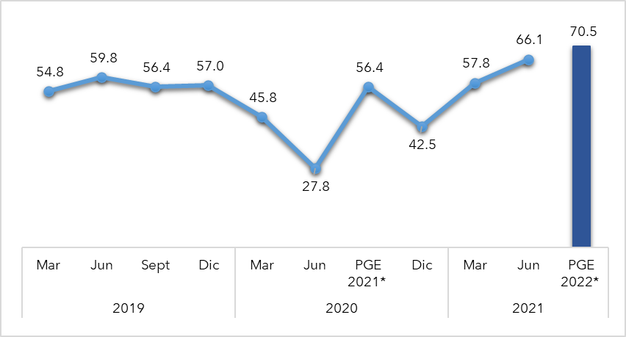

Notas: (*) Proyección del Marco Macroeconómico realizado por el MEPyD actualizado al 10 de junio 2021.
Fuentes: Base de Datos FRED. Banco de la Reserva Federal de St. Louis.

Gráfico 2
Apr-19 | 1285.91 |  | Dic
May-19 | 1283.7 | 2020 | Mar
Jun-19 | 1359.04 |  | Jun |  | Gráfico 2. Precio del Oro – 2019-2020
Jul-19 | 1412.89 |  | Sept |  | Valores en US$
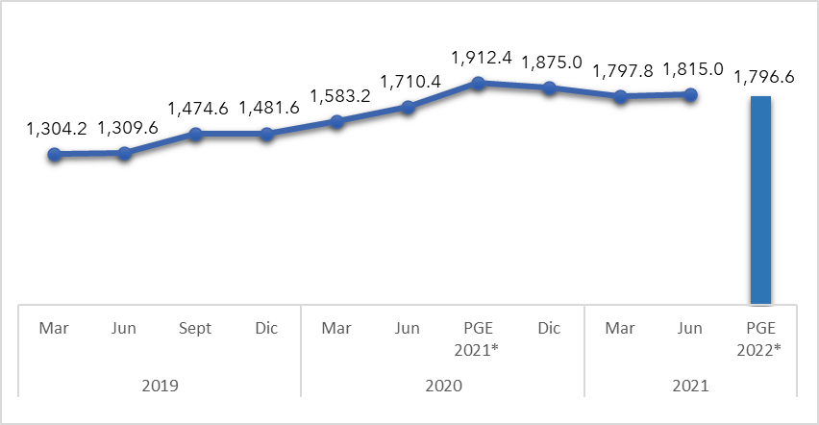
Aug-19 | 1500.41 |  | Dic
Sep-19 | 1510.58 | 2021 | Mar
Oct-19 | 1494.81 |  | Jun
Nov-19 | 1470.79 |  | PGE2021
Dec-19 | 1479.13
Jan-20 | 1560.67
Feb-20 | 1597.1
Mar-20 | 1591.93
Apr-20 | 1683.17
May-20 | 1715.91
Jun-20 | 1732.22
Jul-20 | 1846.51
Aug-20 | 1968.63
Sep-20 | 1921.92
Oct-20 | 1900.27
Nov-20 | 1866.3
Dec-20 | 1858.42
Jan-21 | 1866.98
Feb-21 | 1808.17 |  |  | Notas: Cifras Preliminares.
Mar-21 | 1718.23 |  |  | (*) PGE 2022 hacen referencias a las estimaciones del Marco Macroeconómico realizadas por MEPyD actualizado a agosto 2021.
Apr-21 | 1760.04 |  |  | Fuentes y Notas: Pink Sheet del Banco Mundial actualizado a Julio 2021.
May-21 | 1850.26
Jun-21 | 1834.57
Jul-21 | 1807.84
Aug-21 | 1785.28

Gráfico 3
Gráfico 3. Evolución 2019-2021 de los Índices mensuales de precios reales de los alimentos de la FAO

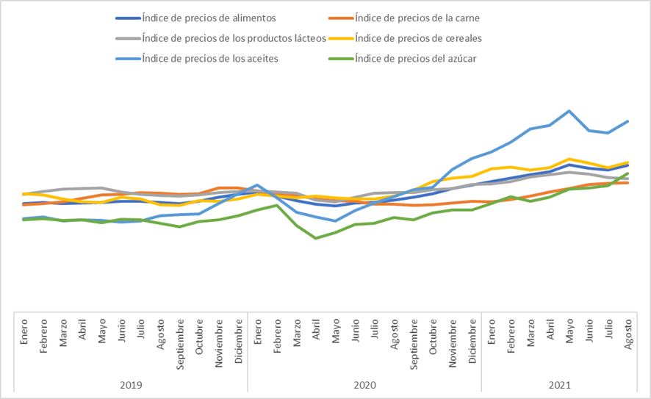

Fuente: Elaboración propia con datos Food Price Index. FAO.

Gráfico 4
Gráfico 4. Crecimiento del Producto Interno Bruto (PIB) de la República Dominicana en el período 2019-2021
 |  | Valores en %
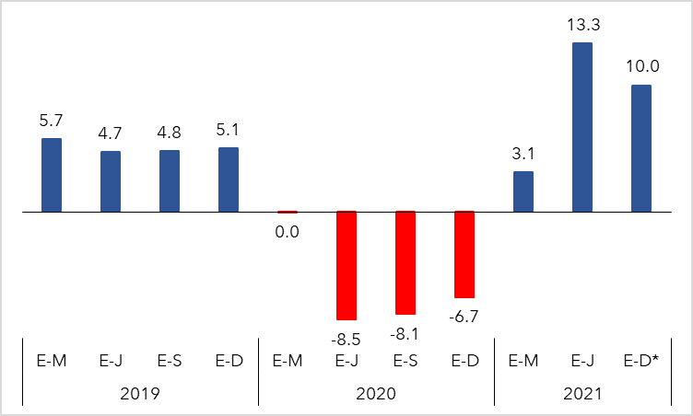

 | Notas:
 | \Cifras preliminares
 | *Proyecciones
 | Fuente: Banco Central de la República Dominicana.
 | Marco Macroeconómico, Ministerio de Economía, Planificación y Desarrollo revisado al 26 de agosto 2021.

Gráfico 5
Gráfico 5. Remesas Familiares hacia la República Dominicana 2021
Valores en millones de US$ y porcentaje %
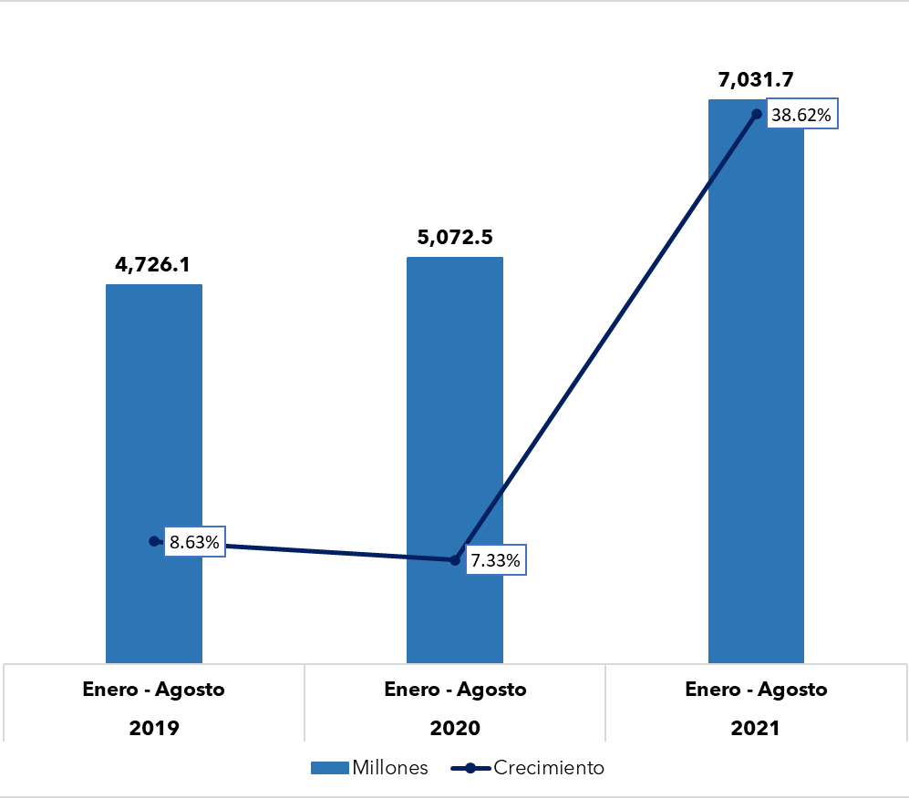

Fuente: Estadísticas de las Remesas Familiares. Banco Central de la República Dominicana.

Gráfico 6
Gráfico 6. Inflación anualizada Junio 2020 - Junio 2021
Valores en %
 | Junio 2020 | Junio 2021
Inflación general | 2.9 | 9.32
Inflación subyacente | 3.51 | 6

Fuentes: Resultados Preliminares de la Economía Dominicana Enero-junio 2021. Banco Central de la República Dominicana.

Gráfico 7
Gráfico 7. Inflación mensual grupo alimentos y bebidas no alcohólicas junio 2020-junio 2021
 |  | Valores en %
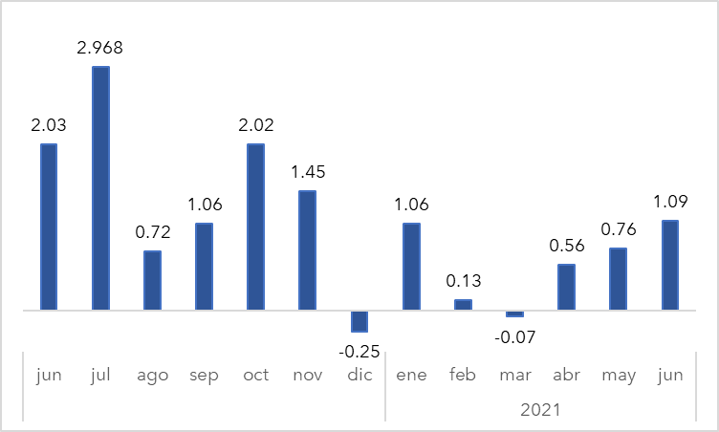

 | Fuentes: Resultados Preliminares de la Economía Dominicana Enero-junio 2021. Banco Central de la República Dominicana.

Ilustración 1
Ilustración 1. Impulso – Respuesta del Gasto
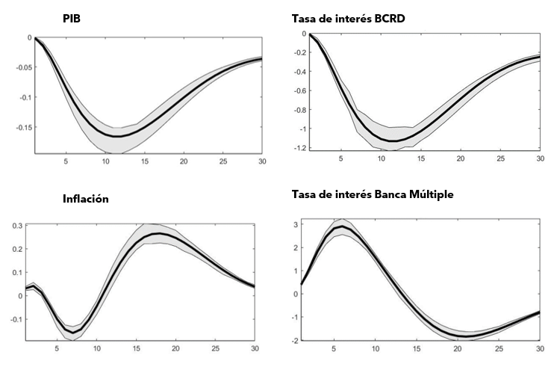

Gráfico 8
Gráfico 8. Ingresos por Entidad Recaudadora
Enero-Junio 2020 y 2021
Valores en millones RD$

Fuente: Sistema de Información de la Gestión Financiera (SIGEF).
Excluye donaciones.

Recaudadora | Recacudado 2020 | Estimado 2021 | Recaudado 2021
TN | 30,466.4 | 17,742.6 | 25,870.6
DGII | 201,238.9 | 245,653.0 | 298,942.3
DGA | 53,873.2 | 63,022.8 | 84,893.6
Total | 285,578.5 | 326,418.4 | 409,706.6

Gráfico 9
Gráfico 9. Resultado Financiero y Balance Primario del Gobierno Central (Enero-Junio 2020-2021)
 | Valores en millones RD$

 |  | 2020 | 2021
 | Resultado financiero | (116,242.7) | 6,660.2
 | Balance primario | (40,720.2) | 95,044.0
 | Resultado Económico | (65,129.2) | 27,960.9

Fuente: SIGEF

Ilustración 5
Ilustración 5. Vinculación de los proyectos de inversión pública con la Estrategia Nacional de Desarrollo

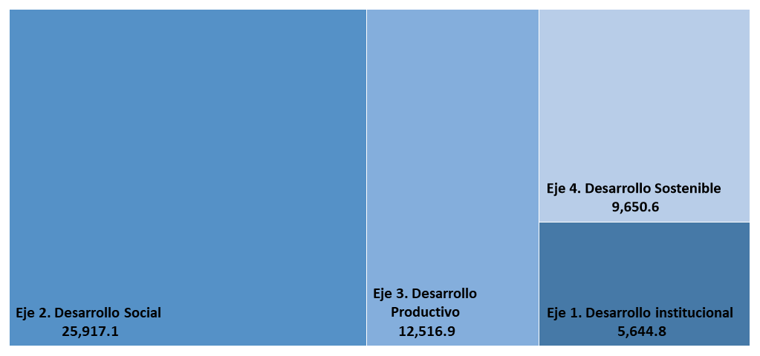
 | Valores en RD$ millones

Fuente: Elaboración propia con datos del SIGEF

Mapas
 |  | Distribución Geográfica de los Proyectos de Inversión en el Año 2022
 | Mapa 1. Inversión Pública a Nivel Provincial
 | Valores en millones RD$
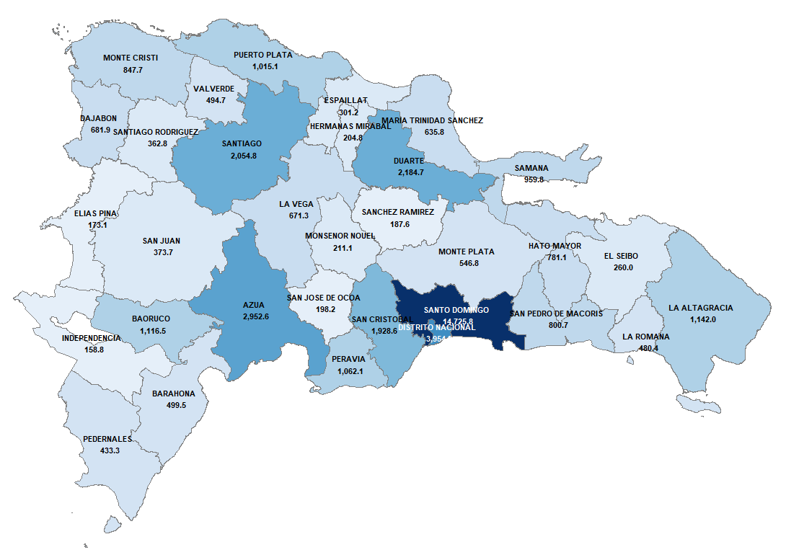
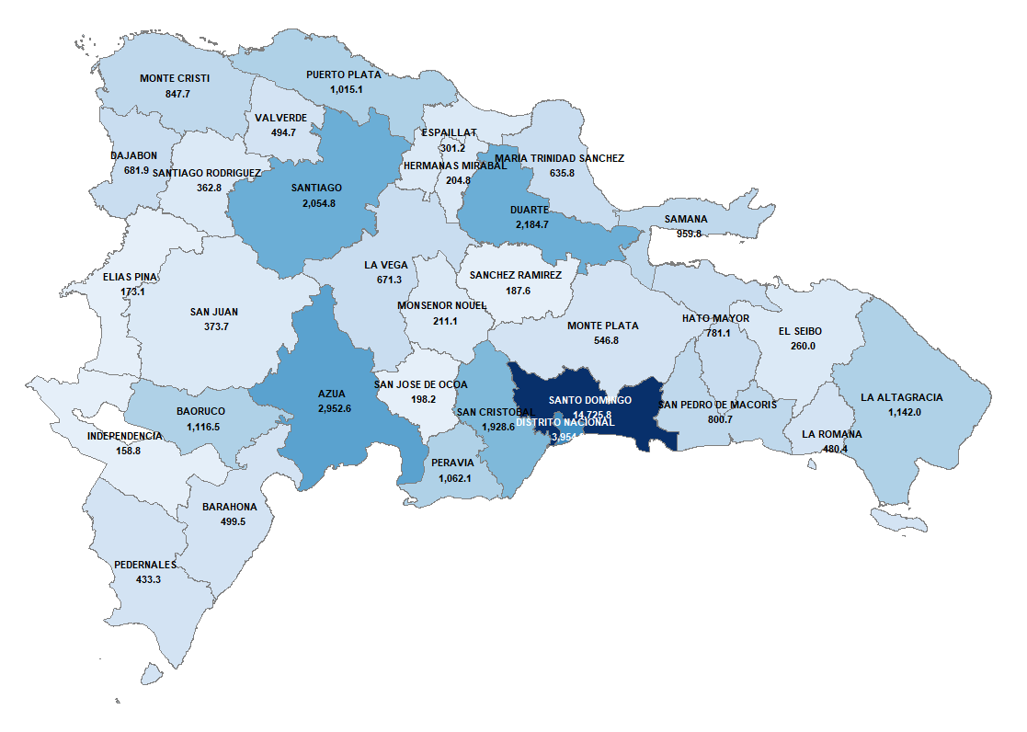
 |  | Regiones / Provincias | Proyectos de Inversión (RD$ millones) | Población Estimada 2022 | Monto per cápita (RD$) | Distribución de la Inversión Pública
 |  | 01 - REGION CIBAO NORTE | 4,284.9 | 1,634,577 | 2,621.4 | 8.0%
 |  | 09 - ESPAILLAT | 301.2 | 241,001 | 1,249.9 | 0.6%
 |  | 18 - PUERTO PLATA | 1,015.1 | 334,639 | 3,033.4 | 1.9%
 |  | 25 - SANTIAGO | 2,054.8 | 1,058,937 | 1,940.4 | 3.8%
 |  | 99 - MULTIPROVINCIAL | 913.8 | - | - | 1.7%
 |  | 02 - REGION CIBAO SUR | 1,070.0 | 741,046 | 1,443.9 | 2.0%
 |  | 13 - LA VEGA | 671.3 | 413,623 | 1,623.1 | 1.2%
 |  | 24 - SANCHEZ RAMIREZ | 187.6 | 151,791 | 1,235.7 | 0.3%
 |  | 28 - MONSENOR NOUEL | 211.1 | 175,632 | 1,201.8 | 0.4%
 |  | 03 - REGION CIBAO NORDESTE | 3,985.1 | 646,892 | 6,160.4 | 7.4%
 |  | 06 - DUARTE | 2,184.7 | 300,241 | 7,276.6 | 4.1%
 |  | 14 - MARIA TRINIDAD SANCHEZ | 635.8 | 140,803 | 4,515.4 | 1.2%
 |  | 19 - HERMANAS MIRABAL | 204.8 | 91,939 | 2,227.4 | 0.4%
 |  | 20 - SAMANA | 959.8 | 113,909 | 8,426.2 | 1.8%
 |  | 04 - REGION CIBAO NOROESTE | 2,397.2 | 421,262 | 5,690.4 | 4.5%
 |  | 05 - DAJABON | 681.9 | 66,883 | 10,196.1 | 1.3%
 |  | 15 - MONTE CRISTI | 847.7 | 118,240 | 7,169.5 | 1.6%
Fuente: Elaboración propia con datos del SIGEF |  | 26 - SANTIAGO RODRIGUEZ | 362.8 | 57,143 | 6,348.7 | 0.7%
 |  | 27 - VALVERDE | 494.7 | 178,996 | 2,763.7 | 0.9%
 |  | 99 - MULTIPROVINCIAL | 10.0 | - | - | 0.0%
 |  | 05 - REGION VALDESIA | 6,141.5 | 1,125,473 | 5,456.9 | 11.4%
Mapa 2. Mapa de la Inversión Pública Per Cápita a Nivel Provincial |  | 02 - AZUA | 2,952.6 | 222,947 | 13,243.7 | 5.5%
 |  | 17 - PERAVIA | 1,062.1 | 199,553 | 5,322.3 | 2.0%
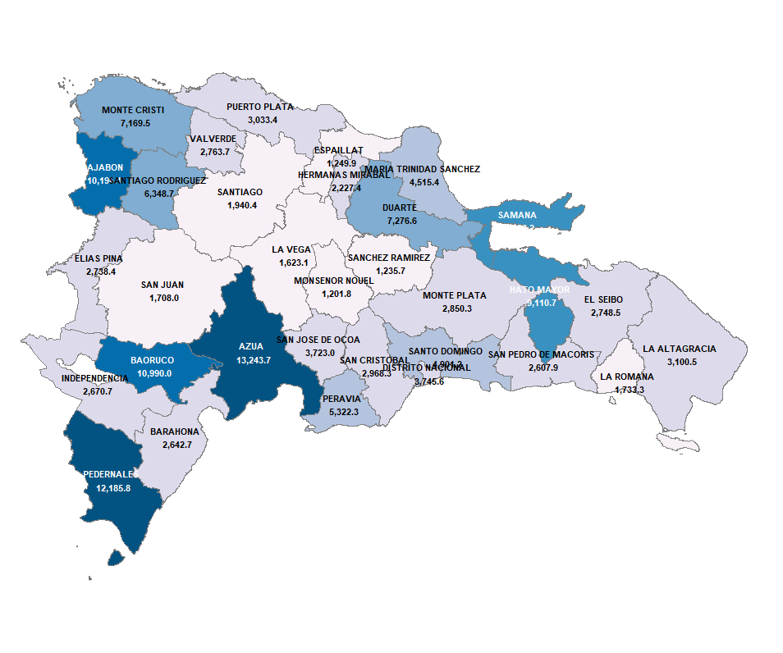
Valores en RD$ |  | 21 - SAN CRISTOBAL | 1,928.6 | 649,724 | 2,968.3 | 3.6%
 |  | 31 - SAN JOSE DE OCOA | 198.2 | 53,249 | 3,723.0 | 0.4%
 |  | 06 - REGION ENRIQUILLO | 2,208.2 | 385,638 | 5,726.0 | 4.1%
 |  | 03 - BAHORUCO | 1,116.5 | 101,597 | 10,990.0 | 2.1%
 |  | 04 - BARAHONA | 499.5 | 189,012 | 2,642.7 | 0.9%
 |  | 10 - INDEPENDENCIA | 158.8 | 59,472 | 2,670.7 | 0.3%
 |  | 16 - PEDERNALES | 433.3 | 35,557 | 12,185.8 | 0.8%
 |  | 07 - REGION EL VALLE | 546.7 | 281,974 | 1,938.9 | 1.0%
 |  | 07 - ELIAS PINA | 173.1 | 63,196 | 2,738.4 | 0.3%
 |  | 22 - SAN JUAN | 373.7 | 218,778 | 1,708.0 | 0.7%
 |  | 08 - REGION YUMA | 1,882.4 | 740,086 | 2,543.5 | 3.5%
 |  | 08 - EL SEIBO | 260.0 | 94,587 | 2,748.5 | 0.5%
 |  | 11 - LA ALTAGRACIA | 1,142.0 | 368,324 | 3,100.5 | 2.1%
 |  | 12 - LA ROMANA | 480.4 | 277,175 | 1,733.3 | 0.9%
 |  | 09 - REGION HIGUAMO | 2,128.6 | 584,602 | 3,641.1 | 4.0%
 |  | 23 - SAN PEDRO DE MACORIS | 800.7 | 307,027 | 2,607.9 | 1.5%
 |  | 29 - MONTE PLATA | 546.8 | 191,845 | 2,850.3 | 1.0%
 |  | 30 - HATO MAYOR | 781.1 | 85,730 | 9,110.7 | 1.5%
 |  | 10 - REGION OZAMA O METROPOLITANA | 18,692.3 | 4,060,388 | 4,603.6 | 34.8%
 |  | 01 - DISTRITO NACIONAL | 3,954.9 | 1,055,879 | 3,745.6 | 7.4%
 |  | 32 - SANTO DOMINGO | 14,725.8 | 3,004,509 | 4,901.2 | 27.4%
 |  | 99 - MULTIPROVINCIAL | 11.6 | - | - | 0.0%
 |  | 98 - NACIONAL | 10,392.5 | 10,621,938 | 978.4 | 19.3%
 |  | 99 - MULTIPROVINCIAL | 10,392.5 | - | - | 19.3%
 |  | Total general | 53,729.4 | 10,621,938 | 5,058.3 | 100.0%
Fuente: Elaboración propia con datos del SIGEF |  | Fuente:
 |  | SIGEF
 |  | Datos demográficos obtenidos de la Oficina Nacional de Estadística (ONE)

Grafico 10
Gráfico 10. Variaciones en las asignaciones de Gasto PGE 2022 Poder Ejecutivo

Valores en millones RD$
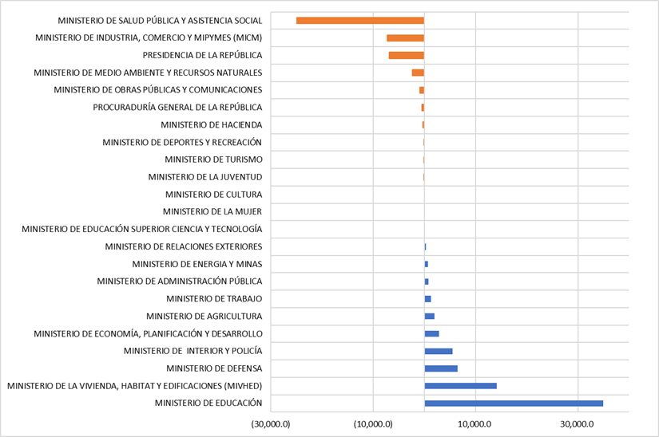

Fuente: SIGEF

Gráfico 11
Gráfico 11. Balance del Gobierno General Nacional 2022
Valores en millones RD$
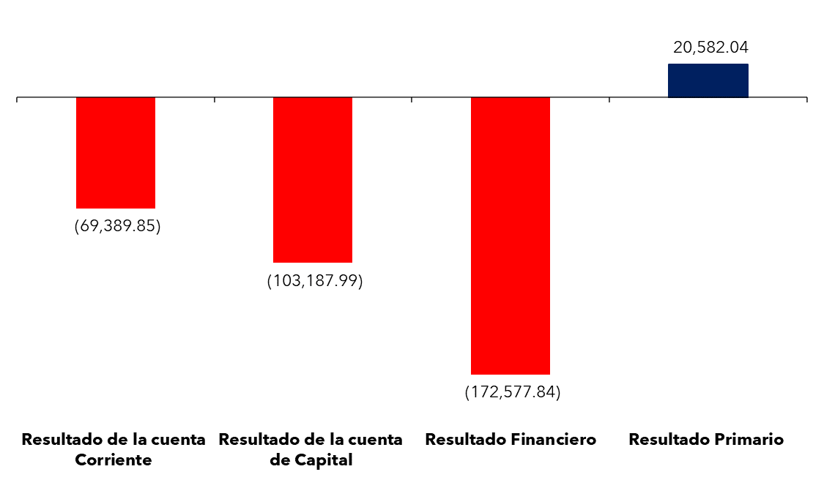

Fuente: Elaboración propia con datos del Sistema de Información de la Gestión Financiera (SIGEF)

